关系图
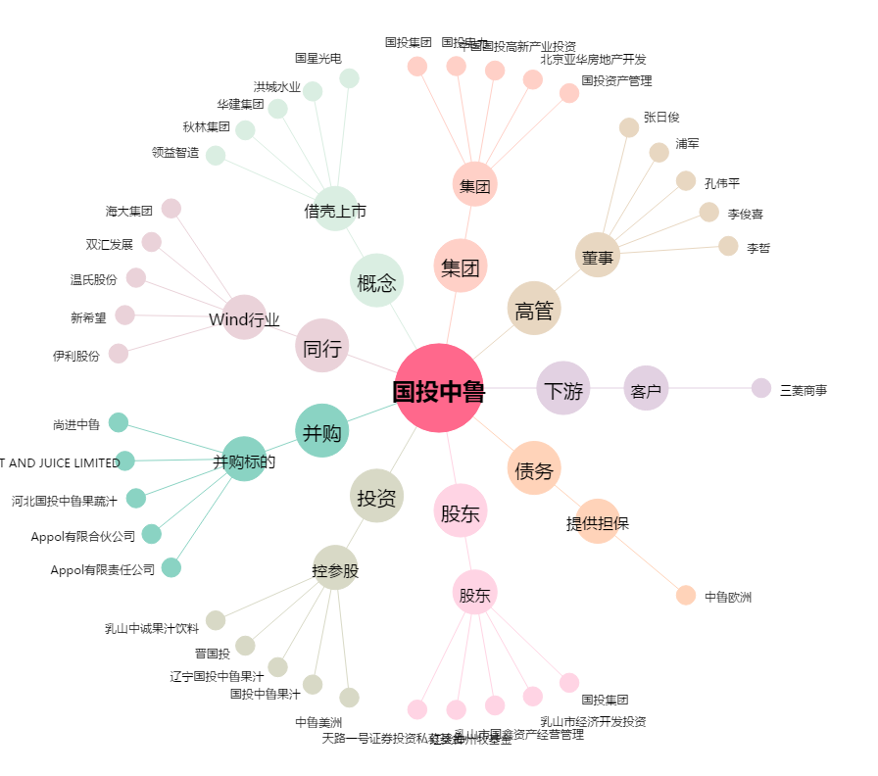
国投中鲁[600962.SH] - 关系概览图

